网站目录（46）
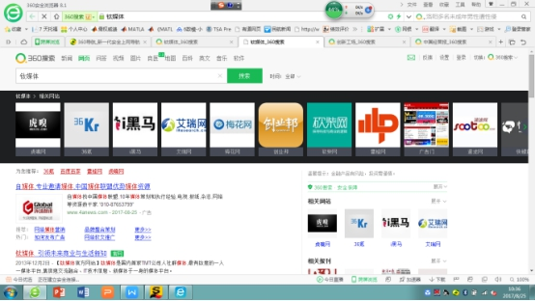
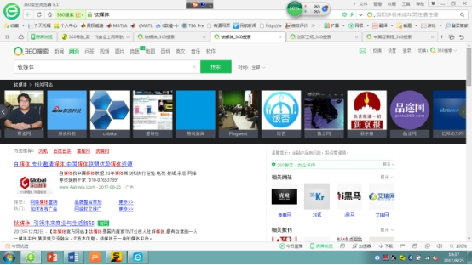
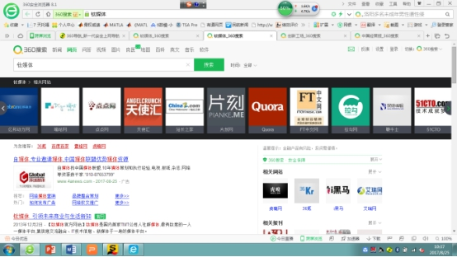
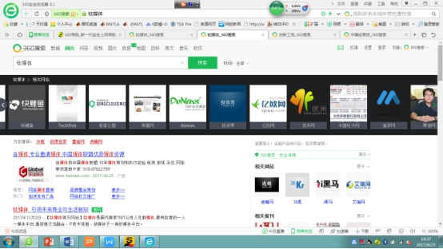
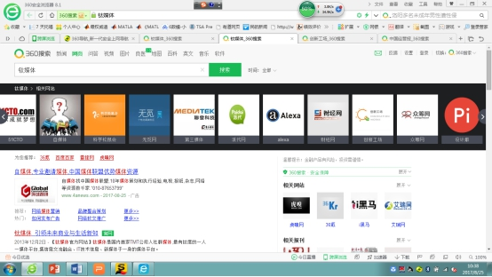
序号 | 网站 | 备注 | 栏目 | 说明 | 部分链接（只提供了首页未提供的链接）
1 | 砍柴网 | 商业资讯 | 原创 | 无
 |  |  | 分类 | 所有栏目
 |  |  | 评测 | 无
 |  |  | 财经 | 除去砍柴网和首页的所有栏目 | http://finance.ikanchai.com/
 |  |  | 汽车 | 除去砍柴网和首页的所有栏目 | http://auto.ikanchai.com/
 |  |  | 快报 | 快报栏目包括后面所有栏目，只要爬快报的所有内容即可 | http://news.ikanchai.com/
2 | 虎嗅网 | 商业资讯 | 咨讯 | 所有栏目
 |  |  | 创业白板
 |  |  | 24小时
 |  |  | 会员专享 | 创新案例、会员周报
3 | 梅花网 | 营销 | 梅花网mice | http://www.meihua.info/a/list/mice
 |  |  | 咨讯 | 所有栏目
 |  |  | 知识 | 知识中心
 |  |  | 资源 | 营销服务商-作品
 |  |  | 资源 | 环球创意库
4 | 果壳网 | 付费课程
5 | 广告门 | 营销 | 咨讯
 |  |  | 案例库
6 | 亿邦动力网 | 电商咨讯 | 咨讯
 |  |  | 行业
 |  |  | 数据 | 所有栏目：零售、品牌、国际、其他、财报等 | http://www.ebrun.com/data/
 |  |  | 会议 | 会议新闻
 |  |  | 栏目 | 所有内容
 |  |  | 更多 | 公司、资本、人物、干货中的所有内容
 |  |  | 企业库 | http://www.ebrun.com/label/co/gsrventures.html
 |  |  | 观察 | http://www.ebrun.com/obs/
 |  |  | 图说 | http://www.ebrun.com/column/photo/
7 | 思路网 | 电商咨讯 | 思路商道 | 所有栏目 | http://www.siilu.com/news/
8 | 中国电子商务研究中心 | 电商咨讯 | 所有栏目 |  | http://b2b.toocle.com/
9 | 速途网 | 互联网（有很多自媒体推荐） | 几乎所有栏目 | 除了速途网探营、速途汽车
10 | 站长之家 | 互联网 | 资讯 | 淘客不要，其他都要
 |  |  | 电商 | 趣咖不要，其他都要
 |  |  | 创业 | 所有
 |  |  | 运营 | 所有
 |  |  | 访谈 | 所有
 |  |  | 移动 | 所有
 |  |  | 专栏 | 所有
 |  |  | 电竞 | 所有
 |  |  | 编程
 |  |  | 图说新闻
 |  |  | 设计
 |  |  | 建站
11 | 赛迪网 | IT | 新闻中心 | 所有
 |  |  | 互联网 | 所有
 |  |  | IT产品和服务 | 所有
 |  |  | 网络和信息安全
 |  |  | 信息化 | 所有
 |  |  | 智能制造 | 所有
 |  |  | 智慧城市 | 所有
 |  |  | 智能生活 | 所有
 |  |  | 中小企业 | 咨讯
 |  |  | 专题、访谈、观察、智囊 | 所有
12 | 中国市场情报中心cmic | 市场情报 | 市场情报 | 只爬免费的报告就好 | http://www.ccidreport.com/report/list/class_1000.html
 |  |  | 产业研讨 | 所有
 |  |  | 投资咨询 | 所有
 |  |  | cmic观点 | 所有
13 | 派达 | 电商 | 商道 | 所有
 |  |  | 论坛
14 | 中国行业信息网 | 多且乱的行业信息 | 新闻资讯 | 行业资讯 | 人物频道 | 商业前沿 | 企业报道 | 品牌世界 | 市场评述 | http://news.cnlinfo.net/
15 | 优米网 | 付费课程 | 文章 | 创业、资讯 | http://www.youmi.cn/ymwz/1.shtml?click=1467
16 | 中研网 | 所有行业研究 | 咨讯
 |  |  | 数据
 |  |  | 分析
 |  |  | 观点
 |  |  | 财经
 |  |  | 研究院 | 付费 | http://www.chinairn.com/yjbg/
 |  |  | 商学院 | 需要：企业管理、营销管理、商业评论、成功创业、创新思维、商业投资
 |  |  |  | 暂定：职场人生任职升迁技能提升 标题
 |  |  | 更多 | 除了时尚、旅游、图集、调查以外的所有内容 | http://yy.chinairn.com/（以医疗为例）
17 | 渠道网 | 中小企业项目 |  | 商机库、咨讯、专题
18 | 亿欧网 | 行业资讯 | 文章 |  | http://www.iyiou.com/newpost
 |  |  | 视频 |  | http://www.iyiou.com/v
 |  |  | 智库 |  | http://www.iyiou.com/intelligence
19 | techweb | 互联网 | 博客
 |  |  | 移动 | 只爬取右边连接里的所有栏目 | http://app.techweb.com.cn/
 |  |  | 互动 | 晚报、博客
20 | do-news | IT |  | 商业、创业、互娱、专栏
21 | 煎蛋网 | 类似即刻 | 专题 | 技术分类下面的所有内容
22 | 中国电子商务网 | 电商资讯 | 资讯 | 所有栏目
23 | 环球旅讯 | 旅游业 | 新闻 | 所有栏目
24 | 阿里研究院 | 研究 |  | 数据、案例、观点、报告、资讯、商评、圈子
25 | 品途 | 行业资讯 |  | 公司&人物、产业
26 | 互联网分析 | 互联网分析 |  | 文章库
27 | 亿商网 | 传统行业资讯 | 新闻 | 热点、访谈、外媒、IT极热、新闻周刊 | http://news.yesky.com/
 |  |  | 新媒体 | 资讯
28 | 中国信息产业网 | 信息产业 |  | 会展、微信、微博、电子版不要
29 | 友盟+ | 报告 | 报告
30 | 新浪科技 | 科技 | 互联网 | 创业-滚动新闻 | http://roll.tech.sina.com.cn/s/channel.php?ch=05#col=365&spec=&type=&ch=05&k=&offset_page=0&offset_num=0&num=60&asc=&page=1 | 111
 |  |  |  | 创业-创业训练营-导师说 | http://tech.sina.com.cn/zt_d/chuangyeying
 |  |  |  | 创业-创业路演
 |  |  |  | 创事记-创事记 | http://tech.sina.com.cn/csj/c/ | 111
 |  |  |  | 互联网滚动 | http://roll.tech.sina.com.cn/internet_all/index.shtml | 111
 |  |  |  | 投行报告 | http://roll.tech.sina.com.cn/s/channel.php?ch=05#col=135&spec=&type=&ch=05&k=&offset_page=0&offset_num=0&num=60&asc=&page=1
 |  |  |  | 中概股财报 | http://tech.sina.com.cn/focus/finance_report/
 |  |  | 业界 | 业界国内 | http://roll.tech.sina.com.cn/it/gn/index.shtml
 |  |  |  | 业界国际 | http://roll.tech.sina.com.cn/it/gj/index.shtml
 |  |  |  | 美国科技股财报 | http://tech.sina.com.cn/internet/
 |  |  | 电信 | 4G电信 | http://tech.sina.com.cn/t/4g/
 |  |  |  | 国内电信 | http://roll.tech.sina.com.cn/tele/gn/index.shtml
 |  |  |  | 国际电信 | http://roll.tech.sina.com.cn/tele/gj/index.shtml
 |  |  | 专题 | 互联网专题 | http://tech.sina.com.cn/zt/internet/index.html
 |  |  | 策划 | 人物 | http://roll.tech.sina.com.cn/meiricehua/people/index.shtml
 |  |  |  | 第一线 | http://roll.tech.sina.com.cn/meiricehua/forefront/index.shtml
 |  |  |  | 白银时代 | http://roll.tech.sina.com.cn/meiricehua/silverage/index.shtml
 |  |  |  | 大事件 | http://roll.tech.sina.com.cn/meiricehua/breakingnews/index.shtml
 |  |  |  | 发烧ke | http://roll.tech.sina.com.cn/meiricehua/fancier/index.shtml
 |  |  | 手机 | 新闻 | http://tech.sina.com.cn/mobile/tag/新机曝光
 |  |  |  | 评测 | http://tech.sina.com.cn/mobile/tag/评测解析
 |  |  | 识趣 | 科技 | http://shiqu.sina.com.cn/tech/
 |  |  | 笔记本 | 测评 | http://tech.sina.com.cn/notebook/review.shtml
 |  |  |  | 新闻 | http://tech.sina.com.cn/notebook/new.shtml
 |  |  | 家电 | 新品曝光 | http://roll.tech.sina.com.cn/elec/znjj/zn-xp/index.shtml
 |  |  |  | 家电评测 | http://roll.tech.sina.com.cn/elec/znjj/zn-pc/index.shtml
 |  |  |  | 智聊 | http://tech.sina.com.cn/elec/talk/
 |  |  |  | 家电滚动 | http://roll.tech.sina.com.cn/elec/index.shtml
31 | 腾讯科技 | 科技 | 企鹅智酷 | 除了线下活动 | http://re.qq.com/
 |  |  | 腾讯创业 | 创业项目、其他待定 | http://startup.qq.com/
 |  |  | 独家外媒 | 所有
 |  |  | cti | 所有 | https://www.chinatechinsights.com/
 |  |  | 自媒体 | 所有
 |  |  | 深网（tmt深度分析） | 所有 | http://tech.qq.com/original/shenwang/shenwang.htm
 |  |  | 腾讯数码 | 最新消息、潮向、评测、视频、直播 | http://digi.tech.qq.com/
32 | 凤凰科技 | 科技&创业 |  | 所有栏目
33 | 拓扑社 | 创业 |  | 所有栏目 | http://tobshe.com/
34 | 瘾科技 | IT门户网站 |  | VR + AR、手机、科学与科技、评测、专题
35 | IT橘子 | 创业 |  | 行业报告（链接在右侧）、专辑、新闻 | https://www.itjuzi.com/report
 |  |  |  | 发现新公司、投资速递、投资机构、创投人物
36 | 桔说社 | 投资 |  | 所有 | http://voice.itjuzi.com/
37 | 鞭牛士 | 科技新媒体 |  | 所有
38 | 凤凰财经研究院 | 财经研究 |  | 专栏、报告 | http://finance.ifeng.com/institute/index.shtml
39 | 凤凰创新 |  | [环球探索] |  | http://innovation.ifeng.com/discovery2014/list_0/1.shtml
 |  |  | [创新前沿] |  | http://innovation.ifeng.com/frontier/list_0/1.shtml
 |  |  | [尖峰对话] |  | http://innovation.ifeng.com/talk/list_0/1.shtml
 |  |  | [数据时代] |  | http://innovation.ifeng.com/info/list_0/1.shtml
 |  |  | [每日关注] |  | http://innovation.ifeng.com/focus/list_0/1.shtml
 |  |  | 专题新闻 |  | http://innovation.ifeng.com/specialnews/list_0/1.shtml
40 | 凤凰国际智库 | 偏政治 |  | 日报、研究 | http://pit.ifeng.com/
41 | 极客网 | 极客 |  | 所有栏目 | http://www.fromgeek.com/
42 | 17startup | 创业
43 | 创投圈 | 创业 |  | 文章
 |  |  |  | 我是创业者、我是投资人
44 | 品玩 | 科技&创业 | 资讯 | 除了段子
 |  |  | 专题 | 所有
 |  |  | 黑镜 | 所有
45 | 爱范 | 极客 |  | 每日早报、新锐产品、汽车评析、专业评测、行业报道、人物访谈
46 | 中关村在线 | 互联网产品服务 | 新闻 | 除去z直播 | http://news.zol.com.cn/

公众号对应的微信号（+30）
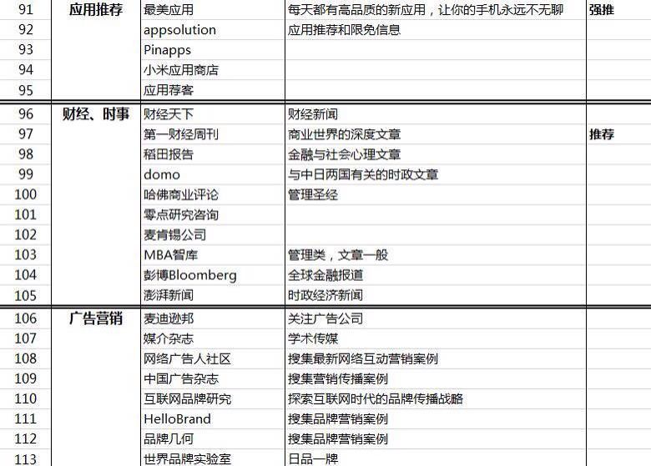
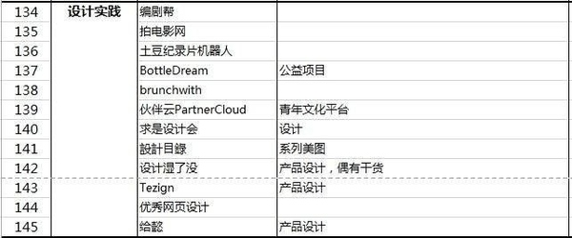
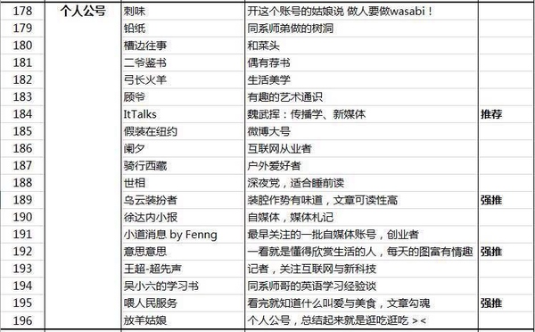
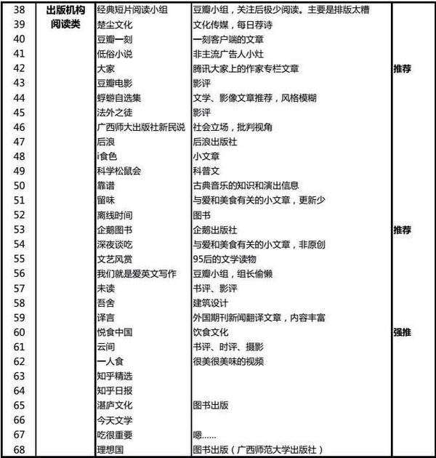
微信号：ichuangyebang
微信号：wow3kr
微信号：iheima
微信号：huxiu_com
微信号：taimeiti
微信号：gh_5f85f8c48255
微信号：starterzoo_com
微信号：P2P1681
微信号：techread
微信号：cyz1788
微信号：Tech-value
微信号：TechGoGoGo
微信号：ifeng_tech
微信号：tech_163
微信号：sinachuangshiji
微信号：techsina
微信号：qqtech
微信号：ijincuodao
微信号：smartisan2013
微信号：BJTH-11-7
微信号：chuangyeinbeijing
微信号：gh_1a50fe39a805
微信号：tsbtzr
微信号：AKASHIO
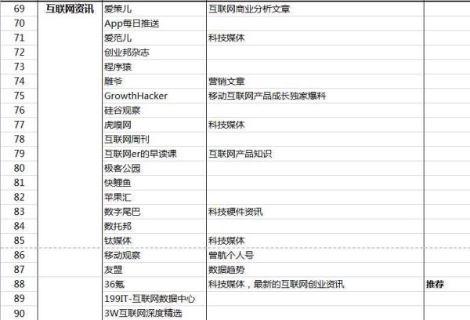
微信号：gplpcn
微信号：chuangsishe
微信号：i-match
微信号：chuangxingu
微信号：technode
微信号：shcyh001
微信号：xfz008
微信号：innospace
微信号：istartvc
微信号：ITValue
微信号：ceibs-cbr
微信号：bvmagazine
微信号：chuangke100
微信号：gh_67ac591babe3
微信号：imakerbase
微信号：cksj0531
微信号：spider-plus
微信号：irunway
微信号：cafa-maker
微信号：MDmaker
微信号：maker_xiaoyuer
微信号：TheMakers00
微信号：feimalv0927
微信号：offical_angelcrunch
微信号：sishimiao
微信号：MZWZ2012
微信号：LinkedIn-China
微信号：in-winner
微信号：iGirlUp
微信号：FM206682
微信号：ifengchuangyeji
微信号：chuangxin2009
微信号：chuangxs
微信号：chuang-plus
微信号：cyqybc
微信号：sosocd
微信号：chuangyewife
微信号：chuangyemofa
微信号：chuangyepu
微信号：gen360
微信号：wwwfuhuaqi
微信号：Zhongouchuangyeying
微信号：zangels
微信号：gh_a74e73db202c
微信号：youmiwang
微信号：Talent_Linked
微信号：zhdcd1
微信号：zhisland_story
微信号：sourcecodecapital
微信号：zhenghedao
正和岛，国内第一家专注企业家人群的高端网络社交平台，最低信任成本的人脉金矿。正和岛官方微信聚焦企业家的想法、干法、活法与玩法，每天有独家、新鲜猛料。
微信号：ycpaiclub
微信号：yijiantv
微信号：works1020
微信号：xmengxiang99
微信号：xitucircle
微信号：sinacy
微信号：WebNotes
微信号：wutongclub
微信号：wuxiaobopd
“吴晓波频道”是财经作家吴晓波在微信平台上进行内容发布的自媒体，涵盖视频、专栏和测试。视频部分与爱奇艺合作，每周四推出。
微信号：mvachina
微信号：vchello168
微信号：tongwangnet
微信号：pedaily2012
微信号：investide
微信号：tianshiyi_kxm
微信号：xuwei0418
微信号：tisiwi_vip
微信号：suhehui_sh
微信号：sintechdotcom
微信号：shunweicapital
微信号：iqinwanghui
微信号：Tsinghua-x-lab
微信号：q1111884
微信号:ok99days
微信号：qibadianbuluo
微信号：wepingwest
微信号：mulans-com
微信号：gh_cbb4cddee86d
微信号：bee-vc
微信号：digzone
微信号：chuangxueyuan
微信号：mantousxy
微信号：kaifu
微信号：ilieyun
微信号：Vicl-F
微信号：TMTweb
微信号：hlkaiba
微信号：matrixpartnerschina
微信号：value-line
微信号：wowjiemian
微信号：itjuzi521
微信号：guifabucom
这是硅发布网站的官方微信账号,我们在硅谷.
微信号：freepartner
微信号：chuangkezongbu
微信号：szmakers
微信号：chekucafe1
微信号：chazuomba
微信号：ChaiHuoMakerSpace
微信号：chuangyeCCTV
微信号：CEOshuo
微信号：chuangyejia

